MODUL 2 PPST III 2025

TI 3093 - PRAKTIKUM PERANCANGAN SISTEM TERINTEGRASI III

MODUL 2 - Perancangan Sistem Produksi Perakitan



PJ MODUL Robincar Tua Tambunan (14422034) Ilouvi Syafna Latif (13422146)

Waktu Elemen Produk a
Precedence Diagram Lintasan Perakitan 1

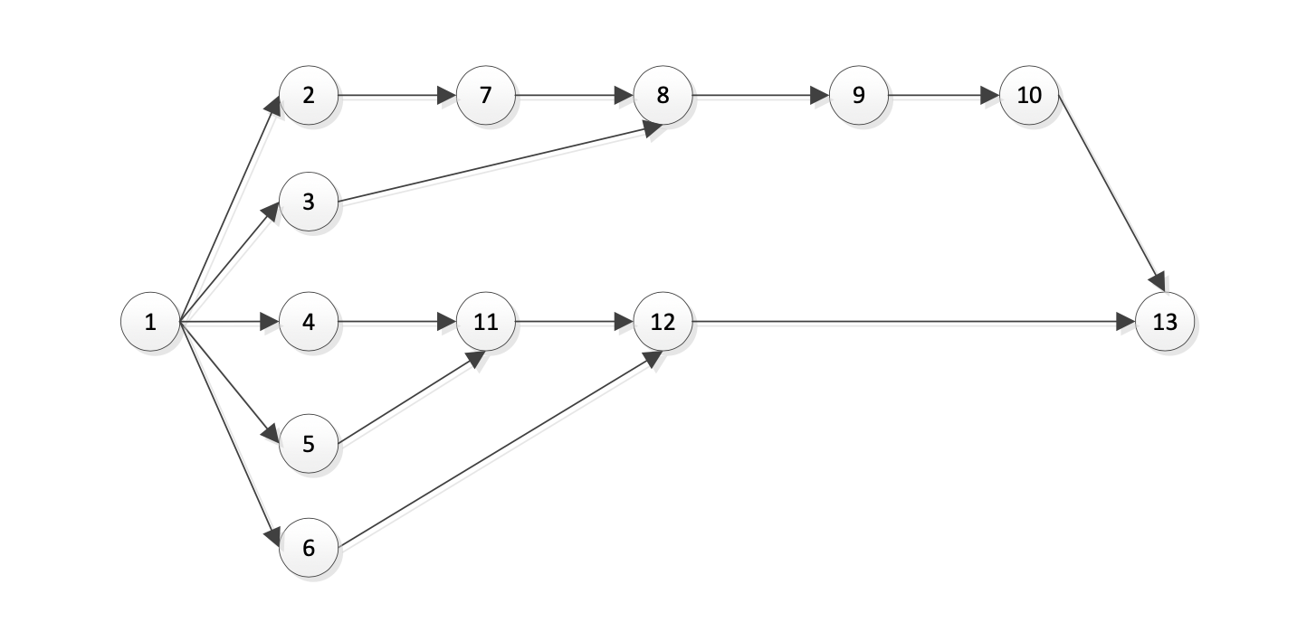

No | Aktivitas | Elemen Kerja | Waktu Elemen
1 | Tahapan persiapan | 1 | 26.00
2 | Operasi kerja yang menggabungkan Bottom Base 1 dan Leg untuk membentuk S5A1 | 2 | 27.00
3 | Operasi kerja yang menggabungkan Guide-Male dan Guide Female untuk membentuk S5A2 | 3 | 28.00
4 | Operasi kerja yang menggabungkan Pan dan Pivot Holder dengan butterfly bolt M10 untuk membentuk S5A3 | 4 | 30.00
5 | Operasi kerja yang menggabungkan Pivot dan Pivot Holder muntuk membentuk S5A4 | 5 | 31.00
6 | Operasi kerja yang menggabungkan Tilt dan Pivot Holder untuk membentuk S5A5 | 6 | 11.00
7 | Operasi kerja yang menggabungkan Bottom Base 2 dan S5A1 untuk membentuk S4A1 | 7 | 23.00
8 | Operasi kerja yang menggabungkan S5A2 dan S4A1 untuk membentuk S3A1 | 8 | 21.00
9 | Operasi kerja yang menggabungkan Bush dan S3A1 untuk membentuk S2A1 | 9 | 16.00
10 | Operasi kerja yang menggabungkan Rib dan S2A1 untuk membentuk S1A1 | 10 | 13.00
11 | Operasi kerja yang menggabungkan S5A3 dan S5A4 untuk membentuk S4A2 | 11 | 23.00
12 | Operasi kerja yang menggabungkan S5A5 dan S4A2 untuk membentuk S3A2 | 12 | 12.00
13 | Operasi kerja yang menggabungkan S1A1 dan S3A2 untuk membentuk A | 13 | 12.00
 |  | Total | 273.00

Waktu Elemen Produk b
Precedence Diagram Lintasan Perakitan 2

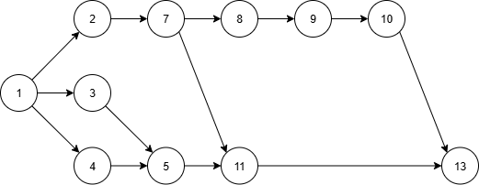

No | Aktivitas | Elemen Kerja | Waktu Elemen
1 | Tahapan persiapan | 1 | 12.00
2 | Operasi kerja yang menggabungkan Bottom Base 1 dan Leg untuk membentuk S5A1 | 2 | 8.00
3 | Operasi kerja yang menggabungkan Guide-Male dan Guide Female untuk membentuk S5A2 | 3 | 13.00
4 | Operasi kerja yang menggabungkan Pan dan Pivot Holder dengan butterfly bolt M10 untuk membentuk S5A3 | 4 | 7.00
5 | Operasi kerja yang menggabungkan Pivot dan Pivot Holder muntuk membentuk S5A4 | 5 | 8.00
6 | Operasi kerja yang menggabungkan Tilt dan Pivot Holder untuk membentuk S5A5 | 6 | 0.00
7 | Operasi kerja yang menggabungkan Bottom Base 2 dan S5A1 untuk membentuk S4A1 | 7 | 16.00
8 | Operasi kerja yang menggabungkan S5A2 dan S4A1 untuk membentuk S3A1 | 8 | 10.00
9 | Operasi kerja yang menggabungkan Bush dan S3A1 untuk membentuk S2A1 | 9 | 6.00
10 | Operasi kerja yang menggabungkan Rib dan S2A1 untuk membentuk S1A1 | 10 | 12.00
11 | Operasi kerja yang menggabungkan S5A3 dan S5A4 untuk membentuk S4A2 | 11 | 19.00
12 | Operasi kerja yang menggabungkan S5A5 dan S4A2 untuk membentuk S3A2 | 12 | 0.00
13 | Operasi kerja yang menggabungkan S1A1 dan S3A2 untuk membentuk A | 13 | 10.00
 |  | Total | 121.00

Single LCR Produk A
ITERASI 1 |  |  |  |  |  |  | Urutkan Waktu Kerja dan tulis Immediate Predecessor |  |  | Jumlah stasiun kerja min | 1.62 | bulatkan ke atas jadi 2 stasiun kerja
Produk A |  |  |  |  |  |  | Elemen Kerja | Waktu Elemen | Immediate Predecessor
 |  |  |  |  |  |  | 5 | 31.00 | 1
Stasiun | Elemen | Total Waktu |  | 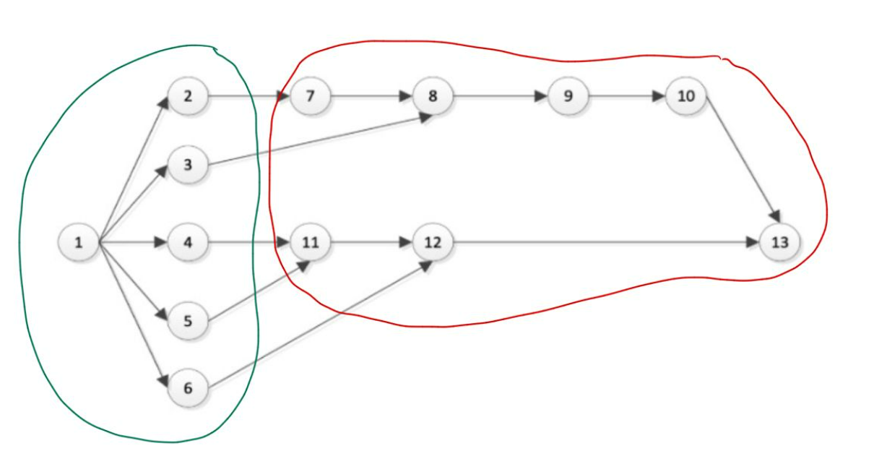 Masukkan Gambar PD yang telah dikelompokkan Workstationnya |  |  | 4 | 30.00 | 1
1 | 1,2,3,4,5,6 | 142.00 |  |  |  |  | 3 | 28.00 | 1
2 | 7,8,9,10,11,12,13 | 120.00 |  |  |  |  | 2 | 27.00 | 1
 |  |  |  |  |  |  | 1 | 26.00 | -
 |  |  |  |  |  |  | 7 | 23.00 | 2
 |  |  |  |  |  |  | 11 | 23.00 | 4,5
 |  |  |  |  |  |  | 8 | 21.00 | 3,7
 |  |  |  |  |  |  | 9 | 16.00 | 8
 |  |  |  |  |  |  | 10 | 13.00 | 9
 |  |  |  |  |  |  | 12 | 12.00 | 6,11
 |  |  |  |  |  |  | 13 | 12.00 | 12
 |  |  |  |  |  |  | 6 | 11.00 | 1
 |  |  |  |  |  |  | Total | 273.00

TEORETIS

Desired cycle time | 168.97
Stasiun | wi | ws-wi | (Ws-Wi)^2 |  | Waktu menganggur | 22.00
1 | 142.00 | 0.00 | 0.00 |  | Keseimbangan waktu senggang | 7.746%
2 | 120.00 | 22.00 | 484.00 |  | Efisiensi stasiun kerja 1 | 100.000%
 |  |  |  |  | Efisiensi stasiun kerja 2 | 84.507%
 |  |  |  |  | Efisiensi lintasan | 92.3%
 |  |  |  |  | Smoothness index | 22.00

WS | 142.00

ITERASI 2 |  |  |  |  |  |  | Urutkan Waktu Kerja dan tulis Immediate Predecessor
Produk A |  |  |  |  |  |  | Elemen Kerja | Waktu Elemen | Immediate Predecessor | Jumlah stasiun kerja | 1.62 | bulatkan ke atas jadi 2 stasiun kerja
 |  |  |  |  |  |  | 4 | 31.00 | 1
Stasiun | Elemen | Total Waktu |  | 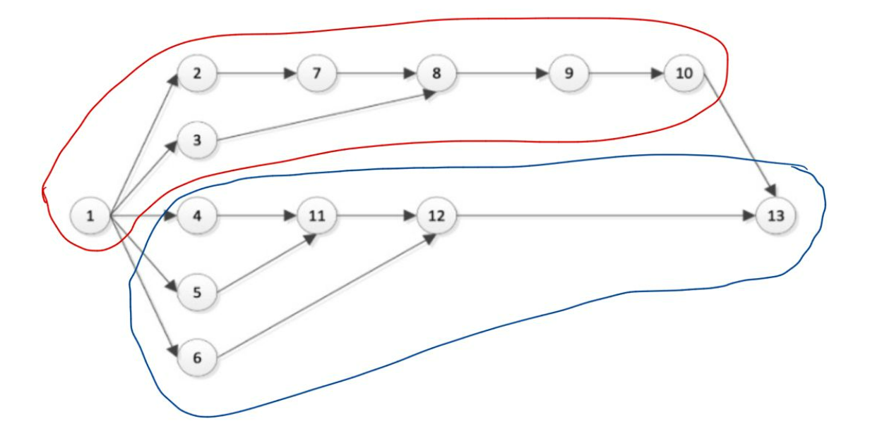 Masukkan Gambar PD yang telah dikelompokkan Workstationnya |  |  | 1 | 30.00 | 1
1 | 1,2,3,7,8,9,10 | 148.00 |  |  |  |  | 5 | 28.00 | 1
2 | 4,5,6,11,12,13 | 125.00 |  |  |  |  | 11 | 27.00 | 1
 |  |  |  |  |  |  | 3 | 26.00 | -
 |  |  |  |  |  |  | 2 | 23.00 | 2
 |  |  |  |  |  |  | 10 | 23.00 | 4,5
 |  |  |  |  |  |  | 7 | 21.00 | 3,7
 |  |  |  |  |  |  | 12 | 16.00 | 8
 |  |  |  |  |  |  | 8 | 13.00 | 9
 |  |  |  |  |  |  | 9 | 12.00 | 6,11
 |  |  |  |  |  |  | 6 | 12.00 | 12
 |  |  |  |  |  |  | 13 | 11.00 | 1
 |  |  |  |  |  |  | Total | 273.00

TEORETIS

Desired cycle time | 168.97
Stasiun | wi | ws-wi | (Ws-Wi)^2 |  | Waktu menganggur | 23.00
1 | 148.00 | 0.00 | 0.00 |  | Keseimbangan waktu senggang | 7.77%
2 | 125.00 | 23.00 | 529.00 |  | Efisiensi stasiun kerja 1 | 100%
 |  |  |  |  | Efisiensi stasiun kerja 2 | 84%
 |  |  |  |  | Efisiensi lintasan | 92%
 |  |  |  |  | Smoothness index | 23.00
WS | 148.00

Single LCR Produk B
ITERASI 1 |  |  |  |  |  |  | Urutkan Waktu Kerja dan tulis Immediate Predecessor |  |  | Jumlah stasiun kerja min | 1.36 | bulatkan ke atas jadi 2 stasiun kerja
Produk B |  |  |  |  |  |  | Elemen Kerja | Waktu Elemen | Immediate Predecessor
 |  |  |  |  |  |  | 11 | 19.00 | 5,7
Stasiun | Elemen | Total Waktu |  | 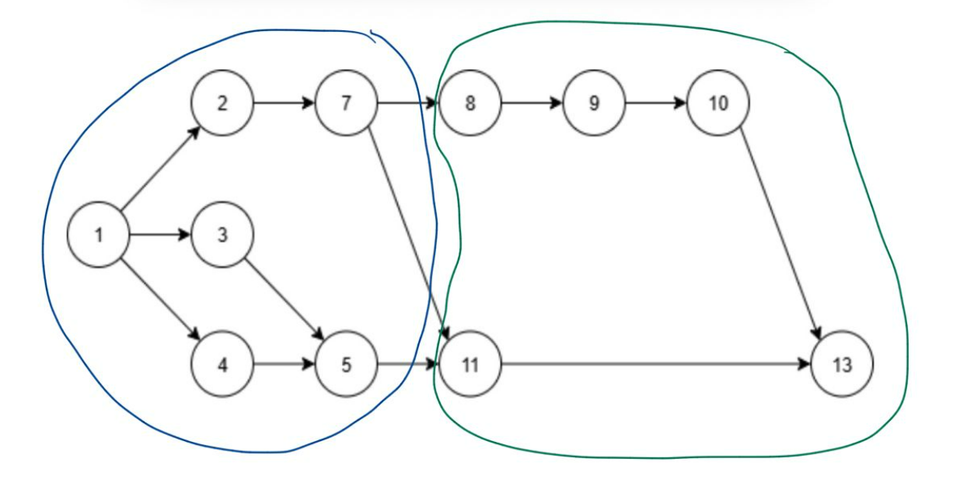 Masukkan Gambar PD yang telah dikelompokkan Workstationnya |  |  | 7 | 16.00 | 2
1 | 1,2,3,4,5,7 | 64.00 |  |  |  |  | 3 | 13.00 | 1
2 | 8,9,10,11,13 | 57.00 |  |  |  |  | 1 | 12.00 | -
 |  |  |  |  |  |  | 10 | 12.00 | 9
 |  |  |  |  |  |  | 8 | 10.00 | 7
 |  |  |  |  |  |  | 13 | 10.00 | 10,11
 |  |  |  |  |  |  | 2 | 8.00 | 1
 |  |  |  |  |  |  | 5 | 8.00 | 3,4
 |  |  |  |  |  |  | 4 | 7.00 | 1
 |  |  |  |  |  |  | 9 | 6.00 | 8
 |  |  |  |  |  |  | 6 | 0.00 | -
 |  |  |  |  |  |  | 12 | 0.00 | -
 |  |  |  |  |  |  | Total | 121.00

TEORETIS

Desired cycle time | 88.93
Stasiun | wi | ws-wi | (Ws-Wi)^2 |  | Waktu menganggur | 7.00
1 | 64.00 | 0.00 | 0.00 |  | Keseimbangan waktu senggang | 5.469%
2 | 57.00 | 7.00 | 49.00 |  | Efisiensi stasiun kerja 1 | 100.000%
 |  |  |  |  | Efisiensi stasiun kerja 2 | 89.063%
 |  |  |  |  | Efisiensi lintasan | 94.531%
 |  |  |  |  | Smoothness index | 7.00

WS | 64.00

ITERASI 2 |  |  |  |  |  |  | Urutkan Waktu Kerja dan tulis Immediate Predecessor
Produk B |  |  |  |  |  |  | Elemen Kerja | Waktu Elemen | Immediate Predecessor | Jumlah stasiun kerja | 1.36 | bulatkan ke atas jadi 4 stasiun kerja
 |  |  |  |  |  |  | 4 | 19.00 | 1
Stasiun | Elemen | Total Waktu |  | 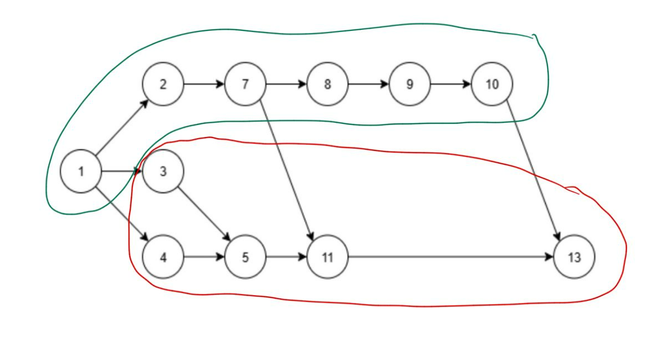 Masukkan Gambar PD yang telah dikelompokkan Workstationnya |  |  | 1 | 16.00 | 1
1 | 1,2,7,8,9,10 | 57.00 |  |  |  |  | 5 | 13.00 | 1
2 | 3,4,5,11,13 | 56.00 |  |  |  |  | 11 | 12.00 | 1
 |  |  |  |  |  |  | 3 | 12.00 | -
 |  |  |  |  |  |  | 2 | 10.00 | 2
 |  |  |  |  |  |  | 10 | 10.00 | 4,5
 |  |  |  |  |  |  | 7 | 8.00 | 3,7
 |  |  |  |  |  |  | 12 | 8.00 | 8
 |  |  |  |  |  |  | 8 | 7.00 | 9
 |  |  |  |  |  |  | 9 | 6.00 | 6,11
 |  |  |  |  |  |  | 6 | 0.00 | 12
 |  |  |  |  |  |  | 13 | 0.00 | 1
 |  |  |  |  |  |  | Total | 121.00

TEORETIS

Desired cycle time | 88.93
Stasiun | wi | ws-wi | (Ws-Wi)^2 |  | Waktu menganggur | 1.00
1 | 57.00 | 0.00 | 0.00 |  | Keseimbangan waktu senggang | 0.88%
2 | 56.00 | 1.00 | 1.00 |  | Efisiensi stasiun kerja 1 | 100%
 |  |  |  |  | Efisiensi stasiun kerja 2 | 98%
 |  |  |  |  | Efisiensi lintasan | 99%
 |  |  |  |  | Smoothness index | 1.00
WS | 57.00

